304

 | FICHE PRÉ-DEVIS |  |  |  |  |  |  |  |  |  |  |  |  |  |  |  |  |  |  |  |  |  |  | DATE :

 | NOM : |  |  |  |  |  |  |  |  |  |  |  |  |  |  |  |  |  |  |  |  |  |  | CATÉGORIE CLIENT

 | ADRESSE : |  |  |  |  |  |  |  |  |  |  |  |  |  |  |  |  |  |  |  |  |  |  | PARTICULIER

 | MODÈLE : |  |  |  | C07 A |  |  |  |  |  |  |  |  |  | Prix vente HT x ml |  |  |  |  |  |  |  |  |  |  |  |  |  | 261.25 €
 | INOX 304 BROSSÉ : |  |  |  |  |  |  |  |  |  |  |  |  |  | Nombre de ml |  |  |  |  |  |  |  |  |  |  |  |  |  | - €
 | INOX 316 BROSSÉ : |  |  |  |  |  |  |  |  |  |  |  |  |  | Plus value HT x angle |  |  |  |  |  |  |  |  |  |  |  |  |  | 106.25 €
 | INOX 316 POLI : |  |  |  |  |  |  |  |  |  |  |  |  |  | Nombre d'angles |  |  |  |  |  |  |  |  |  |  |  |  |  | - €
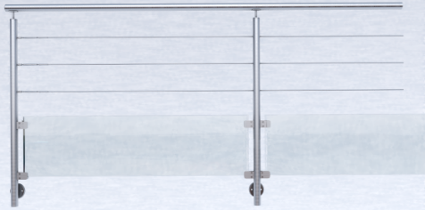

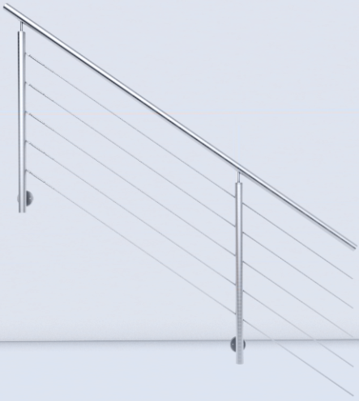
 | PARTIE ESCALIER |  |  |  |  |  |  |  |  |  |  |  |  |  | Prix vente HT x ml |  |  |  |  |  |  |  |  |  |  |  |  |  | 226.25 €
 |  |  |  |  |  |  |  |  |  |  |  |  |  |  | Nombre de ml |  |  |  |  |  |  |  |  |  |  |  |  |  | - €

 |  |  |  |  |  |  |  |  |  |  |  |  |  |  |  |  |  |  |  |  |  |  | Total HT |  |  |  |  |  | - €

 |  |  |  |  |  |  |  |  |  |  |  |  |  |  |  |  |  |  |  |  |  |  | Total TTC |  |  |  |  |  | - €

 |  |  |  |  |  |  |  |  |  |  |  |  |  |  |  |  |  |  |  |  | SCHÉMA DU PROJET VU DU DESSUS

 | 1 | 2 | 3 | 4 |  | 5 | 6 | 7 | 8 | 9 | 10 | 11 | 12 | 13 |  | 14 | 15 | 16 | 17 | 18 |  | 19 | 20 |  | 21 | 22 | 23 | 24 |  | 25 | 26 | 27 | 28 | 29 | 30 | 31 | 32 | 33 | 34 | 35 | 36 | 37

1

2

3

4

5

6

7

8

9

10

11

12

13

14

15

16

 | Vous avez ainsi une approche du prix de votre projet, si vous le désirez nous pouvons maintenant vous préparer un chiffrage de commande.

316B
 | FICHE PRÉ-DEVIS |  |  |  |  |  |  |  |  |  |  |  |  |  |  |  |  |  |  |  |  |  |  | DATE :

 | NOM : |  |  |  |  |  |  |  |  |  |  |  |  |  |  |  |  |  |  |  |  |  |  | CATÉGORIE CLIENT

 | ADRESSE : |  |  |  |  |  |  |  |  |  |  |  |  |  |  |  |  |  |  |  |  |  |  | PARTICULIER

 | MODÈLE : |  |  |  | C07 A |  |  |  |  |  |  |  |  |  | Prix vente HT x ml |  |  |  |  |  |  |  |  |  |  |  |  |  | 350.00 €
 | INOX 304 BROSSÉ : |  |  |  |  |  |  |  |  |  |  |  |  |  | Nombre de ml |  |  |  |  |  |  |  |  |  |  |  |  |  | - €
 | INOX 316 BROSSÉ : |  |  |  |  |  |  |  |  |  |  |  |  |  | Plus value HT x angle |  |  |  |  |  |  |  |  |  |  |  |  |  | 115.00 €
 | INOX 316 POLI : |  |  |  |  |  |  |  |  |  |  |  |  |  | Nombre d'angles |  |  |  |  |  |  |  |  |  |  |  |  |  | - €

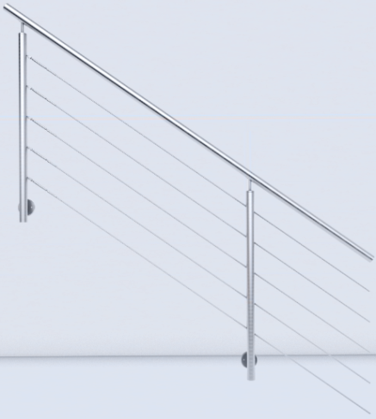
 | PARTIE ESCALIER |  |  |  |  |  |  |  |  |  |  |  |  |  | Prix vente HT x ml |  |  |  |  |  |  |  |  |  |  |  |  |  | 285.00 €
 |  |  |  |  |  |  |  |  |  |  |  |  |  |  | Nombre de ml |  |  |  |  |  |  |  |  |  |  |  |  |  | - €

 |  |  |  |  |  |  |  |  |  |  |  |  |  |  |  |  |  |  |  |  |  |  | Total HT |  |  |  |  |  | - €

 |  |  |  |  |  |  |  |  |  |  |  |  |  |  |  |  |  |  |  |  |  |  | Total TTC |  |  |  |  |  | - €

 |  |  |  |  |  |  |  |  |  |  |  |  |  |  |  |  |  |  |  |  | SCHÉMA DU PROJET VU DU DESSUS

 | 1 | 2 | 3 | 4 |  | 5 | 6 | 7 | 8 | 9 | 10 | 11 | 12 | 13 |  | 14 | 15 | 16 | 17 | 18 |  | 19 | 20 |  | 21 | 22 | 23 | 24 |  | 25 | 26 | 27 | 28 | 29 | 30 | 31 | 32 | 33 | 34 | 35 | 36 | 37

1

2

3

4

5

6

7

8

9

10

11

12

13

14

15

16

 | Vous avez ainsi une approche du prix de votre projet, si vous le désirez nous pouvons maintenant vous préparer un chiffrage de commande.

